Activitate Laborator5 Ender
P_SD[MW] | 1.00 | 2.00 | 3.00 | 4.00 | 5.00 | 6.00 | 7.00 | 8.00 | 9.00 | 10.00 | 11.00 | 12.00
dP [MW] | 1.00 | 0.97 | 0.97 | 0.99 | 1.05 | 1.14 | 1.25 | 1.38 | 1.54 | 1.71 | 1.91 | 2.12 |  |  |  |  |  | Pierderile minime de putere activa [MW] pe linia L6-7
Observatii | - | - | - | - | - | - | - | - | - | - | doar L_SD supraincarcata se opreste la Puterea max P =11 MW | L_SD si L4-5 supraincarcate! Se opreste la P = 11 MW
Pierderile de putere activă în funcție de puterea generată de sursa distribuită dP[MW] VS P_SD[MW]
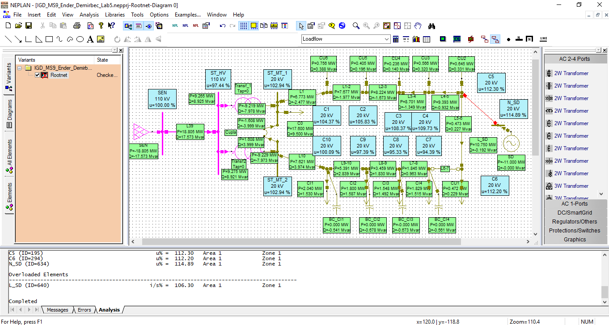
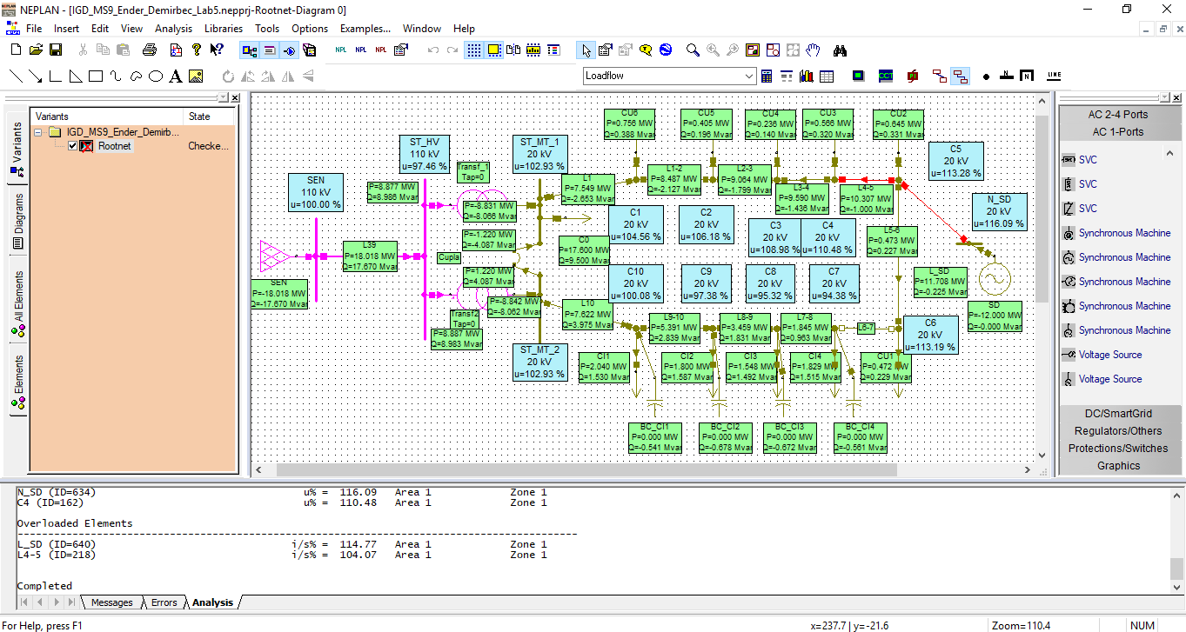
 |  |  |  |  |  |  | <-- Sursa distribuita (SD) amplasata la nod C5

 |  |  |  |  |  |  | Sectiune linie: 70mm2, lungime: 2.5km

s | alfa | dP_gol_1T | dP_infs_1T | dP_Tot_1T |  | dP_gol_2T | dP_infs_2T | dP_Tot_2T |  | Comp
0 | 0 | 31 | 0 | 31 |  | 62 | 0 | 62 |  | 1
2 | 0.05 | 31 | 0.4125 | 31.4125 |  | 62 | 0.20625 | 62.20625 |  | 1
4 | 0.1 | 31 | 1.65 | 32.65 |  | 62 | 0.825 | 62.825 |  | 1
6 | 0.15 | 31 | 3.7125 | 34.7125 |  | 62 | 1.85625 | 63.85625 |  | 1
8 | 0.2 | 31 | 6.6 | 37.6 |  | 62 | 3.3 | 65.3 |  | 1
10 | 0.25 | 31 | 10.3125 | 41.3125 |  | 62 | 5.15625 | 67.15625 |  | 1
12 | 0.3 | 31 | 14.85 | 45.85 |  | 62 | 7.425 | 69.425 |  | 1
14 | 0.35 | 31 | 20.2125 | 51.2125 |  | 62 | 10.10625 | 72.10625 |  | 1
16 | 0.4 | 31 | 26.4 | 57.4 |  | 62 | 13.2 | 75.2 |  | 1
18 | 0.45 | 31 | 33.4125 | 64.4125 |  | 62 | 16.70625 | 78.70625 |  | 1
20 | 0.5 | 31 | 41.25 | 72.25 |  | 62 | 20.625 | 82.625 |  | 1
Pierderi totale[kW] pt 1Transf si 2Transf in functie de alfa
22 | 0.55 | 31 | 49.9125 | 80.9125 |  | 62 | 24.95625 | 86.95625 |  | 1
24 | 0.6 | 31 | 59.4 | 90.4 |  | 62 | 29.7 | 91.7 |  | 1
26 | 0.65 | 31 | 69.7125 | 100.7125 |  | 62 | 34.85625 | 96.85625 |  | 2 | <-- alfa critic
28 | 0.7 | 31 | 80.85 | 111.85 |  | 62 | 40.425 | 102.425 |  | 2
30 | 0.75 | 31 | 92.8125 | 123.8125 |  | 62 | 46.40625 | 108.40625 |  | 2 |  | 1 | cupla deschisa |  |  | 1.160914 | MW
32 | 0.8 | 31 | 105.6 | 136.6 |  | 62 | 52.8 | 114.8 |  | 2 |  | 2 | cupla inchisa si 2T in functiune |  |  | 1.0934 | MW
34 | 0.85 | 31 | 119.2125 | 150.2125 |  | 62 | 59.60625 | 121.60625 |  | 2 |  | 3 | cupla inchisa si 1T in functiune |  |  | 1.296768 | MW
36 | 0.9 | 31 | 133.65 | 164.65 |  | 62 | 66.825 | 128.825 |  | 2
38 | 0.95 | 31 | 148.9125 | 179.9125 |  | 62 | 74.45625 | 136.45625 |  | 2
40 | 1 | 31 | 165 | 196 |  | 62 | 82.5 | 144.5 |  | 2

 |  | SnT | 40 | MVA | nT | 2 |  |  |  |  |  | s= | 36.524222565
 |  | dP0 | 31 | kW |  |  |  |  |  |  |  | alfa= | 0.91310556413 | <--mai eficient cu 2T
 |  | dPk | 165 | kW
 |  |  |  |  |  |  |  |  |  |  |  | alfa_crit | 0.61299068162
 |  | dP | 108.40625 |  |  |  |  |  |  |  |  | s crit | 24.519627265 | MVA | de la 24.51963 MVA in sus, mai bine cu 2T

 |  | s | 30
 |  | alfa | 0.75 | -
 |  | dP_gol | 62 | kW
 |  | dP_infs | 46.40625 | kW |  |  |  |  |  |  |  | 1 | SD se conecteaza la nodul C5
 |  |  |  |  |  |  |  |  |  |  |  | 2 | SD se conecteaza printr-o linie electr. Noua la bara de MT din statie

 |  |  |  |  |  |  |  |  |  |  |  | nod [-] | 1 | 2 | 3 | 4
 |  |  |  |  |  |  |  |  |  |  |  | I [A] | 50 | 100 | 75 | 125
 |  |  |  |  |  |  |  |  |  |  |  |  | 350 | 300 | 200 | 125
 |  |  |  |  |  |  |  |  |  |  |  | dP [kW] | 53.5325 | 39.33 | 17.48 | 6.828125 | 117.170625

 |  |  |  |  |  |  |  |  |  |  |  | nod [-] | 1 | 2 | 3 | 4
 |  |  |  |  |  |  |  |  |  |  |  | I [A] | 50 | 100 | 75 | 75
 |  |  |  |  |  |  |  |  |  |  |  |  | 300 | 250 | 150 | 75
 |  |  |  |  |  |  |  |  |  |  |  | dP [kW] | 39.33 | 27.3125 | 9.8325 | 2.458125 | 78.933125

 |  |  |  |  |  |  |  |  |  |  |  | nod [-] | 1 | 2 | 3 | 4
 |  |  |  |  |  |  |  |  |  |  |  | I [A] | 50 | 100 | 75 | 125
 |  |  |  |  |  |  |  |  |  |  |  |  | 350 | 300 | 200 | 125
 |  |  |  |  |  |  |  |  |  |  |  | dP [kW] | 53.5325 | 39.33 | 17.48 | 6.828125 | 117.170625
FINAL
1MW | 0.941959 | MW LOSS
2MW | 0.839091 | MW LOSS

Draft mai jos (nu e varianta finala, e decuplat pe L7-8 default, deci nu e pentru decuplare cu pierderi minime, cum este pe randurile de sus)
P_SD | 1 | 2 | 3 | 4 | 5 | 6 | 7 | 8 | 9 | 10 | 11 | 12 | 13 | 13.883 | 1 linie supraincarca in afara de L_SD daca >13.883, 2 linii supraincarcate pe langa L_SD
dP [MW] | 0.941959 | 0.839091 | 0.778559 | 0.755683 | 0.766694 | 0.808508 | 0.878562 | 0.974702 | 1.095099 | 1.238182 | 1.402594 | 1.587237 | 1.79097 | 1.986049
dP [MW] vs P_SD [MW]

